Sheet1
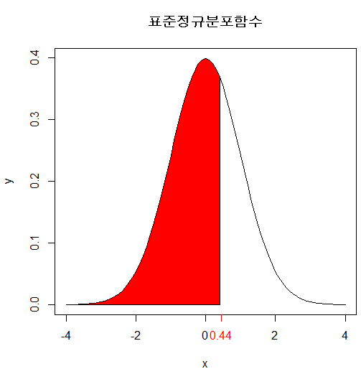
 | 소수 둘째자리
Z | 0.01 | 0.02 | 0.03 | 0.04 | 0.05 | 0.06 | 0.07 | 0.08 | 0.09
0
0.1
0.2
0.3
0.4
0.5
0.6
0.7
0.8
0.9
1
1.1
1.2
1.3
1.4
1.5
1.6
1.7
1.8
1.9
2
2.1
2.2
2.3
2.4
2.5
2.6
2.7
2.8
2.9
3
3.1
3.2
3.3
3.4
3.5
3.6
3.7
3.8
3.9
4

